Anexos
 |  |  | PROCESO:DIRECCIÓN OPERATIVA |  |  |  |  | Codigo:FOR-OPE-021 |  |  |  |  |  |  |  | PROCESO:DIRECCIÓN OPERATIVA |  |  |  |  |  | Codigo:FOR-OPE-021 |  |  |  |  |  |  | PROCESO:DIRECCIÓN OPERATIVA |  |  | Codigo:FOR-OPE-021
 |  |  |  |  |  |  |  | Version:01 |  |  |  |  |  |  |  |  |  |  |  |  |  | Version:01 |  |  |  |  |  |  |  |  |  | Version:01
 |  |  | FORMATO:ANALISIS DE PRECIOS UNITARIOS |  |  |  |  | Fecha:19/01/2026 |  |  |  |  |  |  |  | FORMATO:ANALISIS DE PRECIOS UNITARIOS |  |  |  |  |  | Fecha:19/01/2026 |  |  |  |  |  |  | FORMATO:ANALISIS DE PRECIOS UNITARIOS |  |  | Fecha:19/01/2026
 |  |  |  |  |  |  |  | Pagina:1 de 1 |  |  |  |  |  |  |  |  |  |  |  |  |  | Pagina:1 de 1 |  |  |  |  |  |  |  |  |  | Pagina:1 de 1
CONTRATO |  |  |  |  |  |  | FECHA |  |  |  |  |  | CONTRATO |  |  |  |  |  |  |  | FECHA |  |  |  |  |  | CONTRATO |  |  |  | FECHA
 |  |  |  |  |  |  | (feha de elaboración del APU) |  |  |  |  |  |  |  |  |  |  |  |  |  | (feha de elaboración del APU) |  |  |  |  |  |  |  |  |  | (feha de elaboración del APU)

ITEM |  | DESCRIPCIÓN |  |  |  |  | UNIDAD |  | HOJA | 1 | DE | 6 | ITEM |  | DESCRIPCIÓN |  |  |  |  |  | UNIDAD |  | HOJA | 2 | DE | 6 | ITEM | DESCRIPCIÓN |  |  | UNIDAD |  | HOJA | 3 | DE | 6

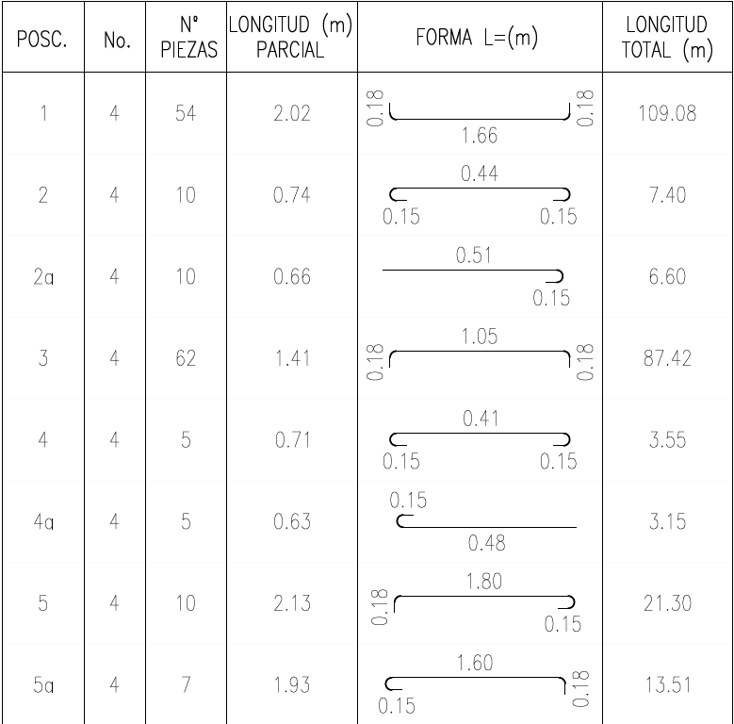
COTIZACIONES Y CUADRO COMPARATIVO |  |  |  |  |  |  |  |  |  |  |  |  | MEMORIAS DE CANTIDADES |  |  |  |  |  |  |  |  |  |  |  |  |  | CANTIDADES
 |  |  |  |  |  |  |  |  |  |  |  |  | CÓDIGO | ACTIVIDAD |  |  | DESCRIPCIÓN |  |  |  |  |  |  | UND | CAN.
 |  |  |  |  |  |  |  |  |  |  |  |  |  | HERRAMIENTA MENOR |  |  | Los rendimientos de la herramienta menor se calculan con el 5% del valor de la mano de obra sobre el valor de la herramienta menor |  |  |  |  |  |  | GLB | 0.00
RHM
 |  |  |  |  |  | CEMEX | ARGOS | HOLCIM |  |  |  |  |  |  |  |  | Costo mano de obra | $ - |  |  |  |  |  |  |  |  |  | INCLUIR FICHA TÉCNICA EN CASO DE QUE SE REQUIERA PARA SOPORTAR EL APU
 |  |  |  |  |  |  |  |  |  |  |  |  |  |  |  |  | % Herramienta menor | 5%
 |  | CONCRETO 4000 PSI 28 MPa (280 Kg/cm2) RELACIÓN AGUA CEMENTO <0,40 |  | M3 | Valor | $ 787,600.00 | $ 843,830.00 | $ 573,089.00 |  |  |  |  |  |  |  |  | Costo herramienta menor | $ 2,000.00
 |  |  |  |  | IVA | $ 149,644.00 | $ 160,328.00 | $ 108,887.00
 |  |  |  |  | Valor + IVA | $ 937,244.00 | $ 1,004,158.00 | $ 681,976.00 |  |  |  |  | SE DEBE SUSTENTAR EL RENDIMIENTO DE CADA UNO DE LOS INSUMOS PRESENTADOS DENTRO DEL PRECIO UNITARIO, CON LOS CALCULOS ARITMÉTICOS Y SOPORTES QUE SE REQUIERAN, COMO EXPLICANDO DE DONDE SE EXTRAE EL RENDIMIENTO. ADICIONALMENTE SE DEBE EXPLICAR DE MANERA BREVE PARA QUE SE REQUIERE EL INSUMO
 |  |  |  |  |  |  |  |  |  |  |  |  | COTIZACIÓN |  |  |  | Este insumo se requiere para la construcción del sumidero con un desperdicio del 5% |  |  |  |  |  |  | M3 | 2.31
 |  |  |  |  |  |  |  |  |  |  |  |  |  |  |  |  | Placa de fondo
 |  | *POR MENOR VALOR SE SELECCIONA EL PROVEEDOR: |  |  |  |  |  |  |  |  |  |  |  |  |  |  | Largo de la cama (m) (a) | Ancho (m) (b) | Espesor (m) | Total
 |  |  |  |  | HOLCIM |  |  |  |  |  |  |  |  |  |  |  | 1.76 | 1.20 | 0.20 | 0.42
 |  | CONCRETO 4000 PSI 28 MPa (280 Kg/cm2) RELACIÓN AGUA CEMENTO <0,40 |  | M3 | $ 681,976.00 |  |  |  |  |  |  |  |  |  |  |  | Muro frontal
 |  |  |  |  |  |  |  |  |  |  |  |  |  |  |  |  | Largo muros frontal (m) (a) | Alto (m) (b) | Espesor (m) | Total
 |  |  |  |  |  |  |  |  |  |  |  |  |  |  |  |  | 1.76 | 1.20 | 0.20 | 0.42
 |  |  |  |  |  |  |  |  |  |  |  |  |  |  |  |  | Muro posterior
 |  |  |  |  |  |  |  |  |  |  |  |  |  |  |  |  | Largo muros posteriores (m) (a) | Alto (m) (b) | Espesor (m) | Total
 |  |  |  |  |  |  |  |  |  |  |  |  |  |  |  |  | 1.76 | 1.50 | 0.20 | 0.53
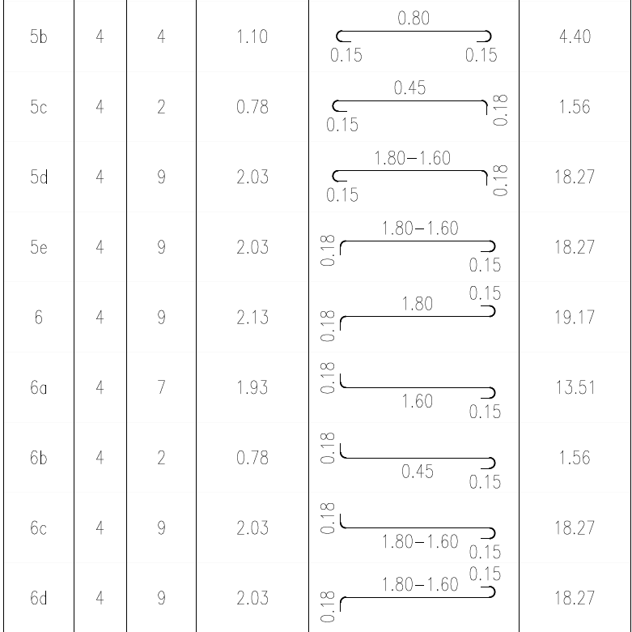
 |  | Se debe realizar cuadro comparativo de todos los insumos independientes que se requieran para sustentar el APU |  |  |  |  |  |  |  |  |  |  |  |  |  |  | Placa superior
 |  |  |  |  |  |  |  |  |  |  |  |  |  |  |  |  | Largo (m) (a) | Ancho (m) (b) | Espesor (m) (c) | Volumen Total V=a * b * c) | Descuento por tapa circular Ø 0,70 π * r^2 *0,20 (espesor=0,20) (d) | Total menos descuentos (V-d)
 |  |  |  |  |  |  |  |  |  |  |  |  |  |  |  |  | 1.76 | 1.20 | 0.20 | 0.42 | 0.07 | 0.35
 |  |  |  |  |  |  |  |  |  |  |  |  |  |  |  |  | Muros Laterales
 |  |  |  |  |  |  |  |  |  |  |  |  |  |  |  |  | Largo muros lateral (m) (a) | Alto (m) (b) | Cantidad de muros (2) (b) | Espesor (m) | Total
 |  |  |  |  |  |  |  |  |  |  |  |  |  |  |  |  | 0.80 | 1.50 | 2.00 | 0.20 | 0.48

 |  |  |  |  |  |  |  |  |  |  |  |  |  |  |  |  |  | CANTIDADES TOTALES
 |  |  |  |  |  |  |  |  |  |  |  |  |  |  |  |  |  | Elemento | Unidad | Cantidad | Total (m3) + 5% Desperdicio
 |  |  |  |  |  |  |  |  |  |  |  |  |  |  |  |  |  | Placa de fondo | M3 | 0.42 | 2.31
ESQUEMAS |  |  |  |  |  |  |  |  |  |  |  |  |  |  |  |  |  | Muro frontal |  | 0.42
 |  |  |  |  |  |  |  |  |  |  |  |  |  |  |  |  |  | Muro posterior |  | 0.53
 |  |  |  |  |  |  |  |  |  |  |  |  |  |  |  |  |  | Placa superior |  | 0.35
 |  |  |  |  |  |  |  |  |  |  |  |  |  |  |  |  |  | Muros Laterales |  | 0.48

 |  |  |  |  |  |  |  |  |  |  |  |  | COTIZACIÓN |  |  |  | Se requieren para la construcción de 1 sumidero |  |  |  |  |  |  | UN | 1.00

CARA 2
 | Se debe presentar esquemas pertinentes que soporten las cantidades de cada uno de los insumos requeridos para ejecutar la actividad Ejemplo: diseños, planos con medidas, esquemas, entre otros. |  |  |  |  |  |  |  |  |  |  |  | COTIZACIÓN | 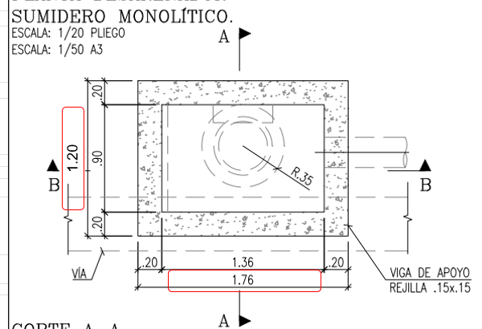 |  |  | Este insumo se requiere con el fin de proporcionar el encofrado al momento de fundir el concreto de las caras y tapa del sumidero, su cantidad se discrimina así: |  |  |  |  |  |  | M2 | 6.87

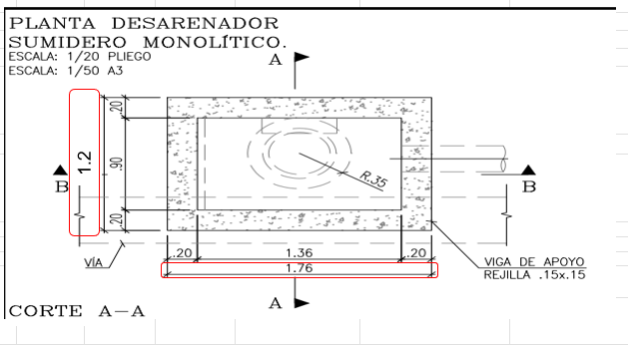
 |  |  |  |  |  |  |  |  |  |  |  |  |  |  |  |  | DESCRIPCION | ANCHO / LARGO (m) | ALTURA 1 (m) | ALTURA 2 (m) | CANTIDAD (Un) | AREA (m2) | TOTAL
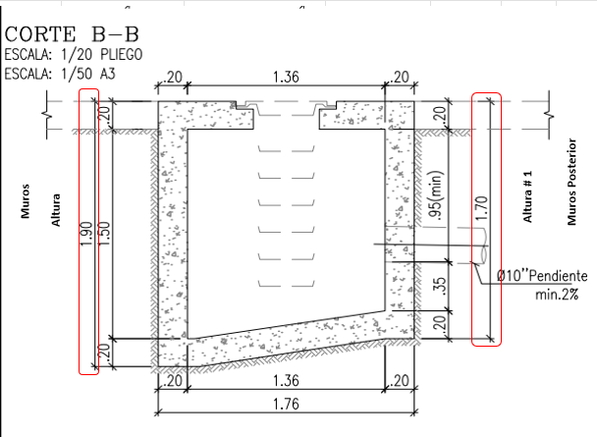
CARA 4
CARA 3
CARA 1
 |  |  |  |  |  |  |  |  |  |  |  |  |  |  |  |  | CARA 2 | 1.76 | 1.90 | 1.70 | 1.00 | 3.17 | 3.17
 |  |  |  |  |  |  |  |  |  |  |  |  |  |  |  |  | CARA 3 | 1.20 | 1.90 |  | 1.00 | 2.28 | 2.28
 |  |  |  |  |  |  |  |  |  |  |  |  |  |  |  |  | TAPA | 1.36 | 0.80 |  | 1.00 | 1.09 | 1.09
 |  |  |  |  |  |  |  |  |  |  |  |  |  |  |  |  |  |  |  |  | DESPERDICIO | 5% | 0.33

 |  |  |  |  |  |  |  |  |  |  |  |  | COTIZACIÓN |  |  |  | Este insumo corresponde al concreto de limpieza. |  |  |  |  |  |  | M3 | 0.12
 |  |  |  |  |  |  |  |  |  |  |  |  |  |  |  |  | Largo (a) | Ancho(m) (b) | Espesor (m) (d) | Volumen (m3) (n) (a*b*d) | Des. (%) |  |  |  |  |  | FICHA TÉCNICA
 |  |  |  |  |  |  |  |  |  |  |  |  |  |  |  |  | 1.76 | 1.20 | 0.05 | 0.11 | 5%
 |  |  |  |  |  |  |  |  |  |  |  |  |  |  |  |  |  |  |  |  |  |  |  |  |  |  |  |  |  | AGENTE DESENCOFRANTE
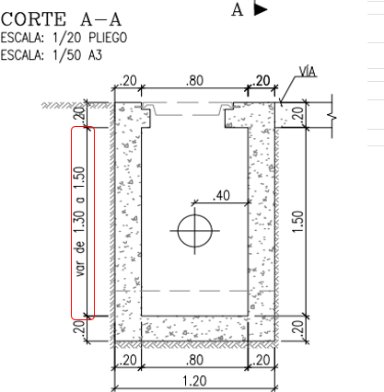
 |  |  |  |  |  |  |  |  |  |  |  |  | COTIZACIÓN |  |  |  | De acuerdo con ficha técnica adjunta, se requieren 0,20 kg de curador para concretos por cada m2 de superficie. Por lo tanto: |  |  |  |  |  |  | KG | 0.45
 |  |  |  |  |  |  |  |  |  |  |  |  |  |  |  |  | Curador para concreto (ficha técnica 200g/m2) 200/1000=0,2 kg (a) | Área placa superior(m2) 1,76 * 1,20 (b) | Descuento por tapa circular Ø 0,70 π * r^2 *0,20 (espesor=0,20) (c) | Desp. (%) (d) | Total (kg) (e) (c - b) * a * d
 |  |  |  |  |  |  |  |  |  |  |  |  |  |  |  |  | 0.20 | 2.11 | 0.07 | 10% | 0.45
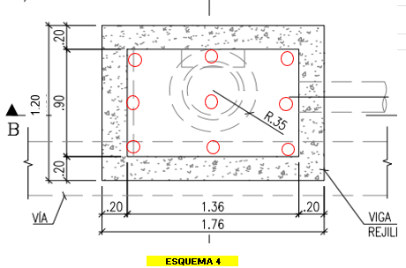
 |  |  |  |  |  |  |  |  |  |  |  |  | COTIZACIÓN |  |  |  | Altura interna sumidero (m) (a) | No.de puntos se soporte (b) | Total ML (c) | Se requiere de este insumo con el fin de generar el apoyo adecuado para el plafón o formaleta que se requiere para la instlaación de aceros y la fundida de la placa superior del sumidero. La cantidad de rollizos requeridos se sustenta con es esquema No. 4 y la altura de la luz del sumidero. |  |  |  | ML | 13.50
 |  |  |  |  |  |  |  |  |  |  |  |  |  |  |  |  | 1.50 | 9.00 | 13.50

 |  |  |  |  |  |  |  |  |  |  |  |  | COTIZACIÓN |  |  |  | Este insumo se requiere para la fundida del concreto de cada una de las zonas del sumidero, con un rendimiento de 13,5 kg por cada m3, se toma como referencia el ítem 3910 del visor IDU. |  |  |  |  |  |  | KG | 32.81
 |  |  |  |  |  |  |  |  |  |  |  |  |  |  |  |  | Aditivo impermeabilizante (Rendimiento 13,5 kg/m3) (a) |  | Cantidad T. Concretos (m3) (b) | Cantidad Impermeabilizante (Kg) (a)*(b)
 |  |  |  |  |  |  |  |  |  |  |  |  |  |  |  |  | 13.5 |  | 2.43 | 32.81

 |  |  |  |  |  |  |  |  |  |  |  |  |  |  |  |  | Se requiere de este insumo para las actividades de colocación capa de concreto de limpieza (0,2 JR), figurado e instalación de refuerzo base y muros (2 JR), armado de formaleta (1 JR), fundida de muros y base (0,38 JR), desencofrado (0,5 JR), instalación de formaleta para losa superior (1 JR), figurado e instalación de refuerzo losa superior (0,6 JR), colocación de rejilla y arobase (0,04 JR), desencofrado y limpieza (0,15 JR). Para un total de 5,87 jornales por desarenador. |  |  |  |  |  |  |  | 5.87

 |  |  |  |  |  |  |  |  |  |  |  |  | COTIZACIÓN |  |  |  | Duración de actividades: 30 min de manipulación de retroexcavadora para cargue y descargue de estructura de acero del desarenador en excavación. Por lo cual, 30 min x 1 HR / 60 min = 0.5 HR |  |  |  |  |  |  |  | 0.50

 |  |  |  |  |  |  |  |  |  |  |  |  | COTIZACIÓN |  |  |  | Duración de actividades: 2 HR para vibrar el concreto durante la construcción de 1 desarenador por lo cual, 2 HR x 1 JR / 8 HR = 0.25 JR |  |  |  |  |  |  |  | 0.25

 |  |  |  |  |  |  |  |  |  |  |  |  | COTIZACIÓN |  |  |  | Duración de actividades: 2 HR para suministrar energía durante la construcción de 1 desarenador. |  |  |  |  |  |  |  | 2.00
 |  |  |  |  |  |  |  |  |  |  |  |  |  |  |  |  |  |  |  |  |  |  |  |  |  |  |  |  |  | CURADOR PARA CONCRETO

 |  |  |  |  |  |  |  |  |  |  |  |  | COTIZACIÓN |  |  |  | Duración de actividades: 2 HR para el suministro de agua durante la construcción de 1 desarenador por lo cual, 2 HR x 1 JR / 8 HR = 0.25 JR |  |  |  |  |  |  | DIA | 0.25
CANTIDADES MANO DE OBRA

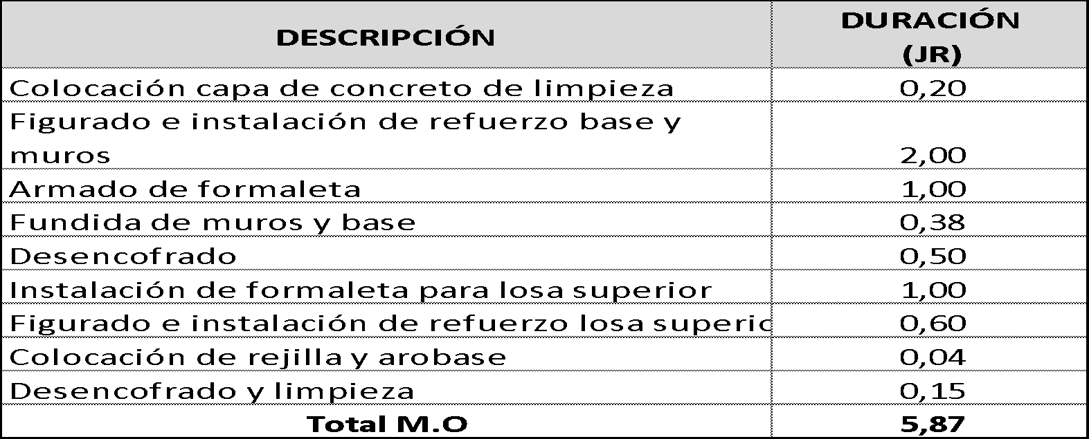
 |  |  |  |  |  |  |  |  |  |  |  |  | COTIZACIÓN |  |  |  | Agente desencofrante (ficha técnica 60g/m2) Para madera 60/1000=0,06 kg (a) | Formaleta Madera M2 (b) | Desp. (%) (c) | Total (kg) (a*b*c) |  |  |  | KG | 0.65
 |  |  |  |  |  |  |  |  |  |  |  |  |  |  |  |  | 0.06 | 6.87 | 10% | 0.45
 |  |  |  |  |  |  |  |  |  |  |  |  |  |  |  |  | Agente desencofrante (ficha técnica 30g/m2) Para formaleta metálica 30/1000=0,03 kg (a) | Formaleta Metálica M2 (b) | Desp. (%) (c) | Total (kg) (a*b*c)
 |  |  |  |  |  |  |  |  |  |  |  |  |  |  |  |  | 0.03 | 6.21 | 10% | 0.2

 |  |  |  |  |  |  |  |  |  |  |  |  | COTIZACIÓN |  |  |  | Formaleta interna de muros laterales, teniendo en cuenta que la unidad de medida es m2/día, se multiplica por los días que se utiliza la formaleta en la actividad, es decir, 2 días para el proceso de formaleteado, fundida, fraguado y retiro. |  |  |  |  |  |  | M2/DIA | 12.42
 |  |  |  |  |  |  |  |  |  |  |  |  |  |  |  |  | Ancho (a) | Altura (m) # 1 (b) | Cantidad Muros (c) | Área A =(a*b*c) | Cantidad de días (d) | Total (m2/día) (A*d)
 |  |  |  |  |  |  |  |  |  |  |  |  |  |  |  |  | 0.80 | 1.50 | 2.00 | 2.40 | 2 | 4.80
 |  |  |  |  |  |  |  |  |  |  |  |  |  |  |  |  | Formaleta Interna de muro frontal y posterior
 |  |  |  |  |  |  |  |  |  |  |  |  |  |  |  |  | Ancho/Largo (a) | Altura (m) # 1 (b) | Altura (m) # 2 (c) | Área A =(a*b)+(a*c) | Cantidad de días (d) | Total (m2/día) (A*d)
 |  |  |  |  |  |  |  |  |  |  |  |  |  |  |  |  | 1.36 | 1.30 | 1.50 | 3.81 | 2 | 7.62

 |  |  |  |  |  |  |  |  |  |  |  |  | CONTRACTUAL |  |  |  | Se requiere para la construcción del desarenador monolitico, teniendo en cuenta el despiece presentado en la tabla n°1, del anexo APU.
 |  |  |  |  |  |  |  |  |  |  |  |  |  |  |  |  | Longitud Total (m) (a) | Peso del acero 1/2" (kg/m) (b) | Total kg acero a * b | Desp. (%) |  |  |  | KG | 438.38
 |  |  |  |  |  |  |  |  |  |  |  |  |  |  |  |  | 417.50 | 1.00 | 417.50 | 5%

 |  |  |  |  |  |  |  |  |  |  |  |  | CONTRACTUAL |  |  |  | Se requieren 0.05 kg de alambre recocido por cada kg de acero figurado. |  |  |  |  |  |  | KG | 21.92
 |  |  |  |  |  |  |  |  |  |  |  |  |  |  |  |  | Total Acero | % De alambre /Kg de Acero. (5%) | Total Alambre (kg) |  | Total + Desp.
 |  |  |  |  |  |  |  |  |  |  |  |  |  |  |  |  | 417.50 | 5% | 20.88 |  | 21.92

 |  |  |  |  |  |  |  |  |  |  |  |  | COTIZACIÓN |  |  |  | Se requiere para la junta que se genera entre la fundida de los muros y la placa superior, por lo tanto, esta cinta se utiliza a lo largo del perímetro medio de los muros.
 |  |  |  |  |  |  |  |  |  |  |  |  |  |  |  |  | Perímetro Externo (ml) (1,20 * 1,76) * 2 (a) | Perímetro Interno (ml) (0,80 *1,36) * 2 (b) | Total (ml) a * b | Desp. (%) | Total + Desp. |  |  | ML | 5.38
 |  |  |  |  |  |  |  |  |  |  |  |  |  |  |  |  | 5.92 | 4.32 | 5.12 | 5% | 5.38

